Tablas Tipo Terreno
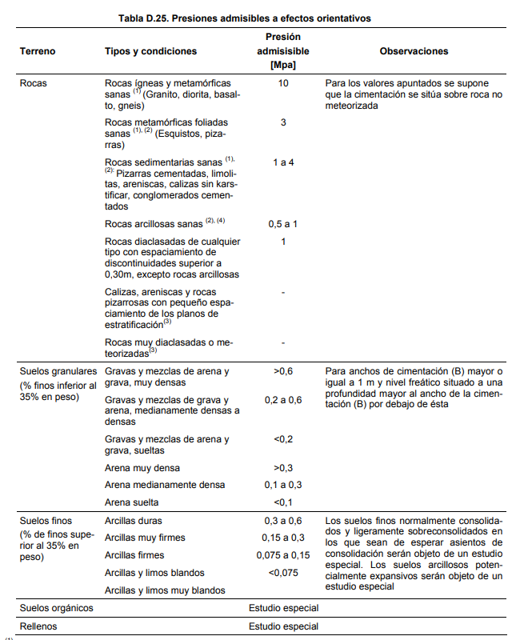
CTE-SE-Cimentaciones
 | Valor estándar tension efectiva horizontal (σh) | 10 | t/m2
 | Coeficiente de empuje (Ko) | 0.5
 | Tipo Terreno
 | Valor estándar tension efectiva vertical (σv) |  | 0.2 | Mpa
 |  |  | 200,000.00 | N/m2
 |  |  | 20.00 | t/m2

